test 1
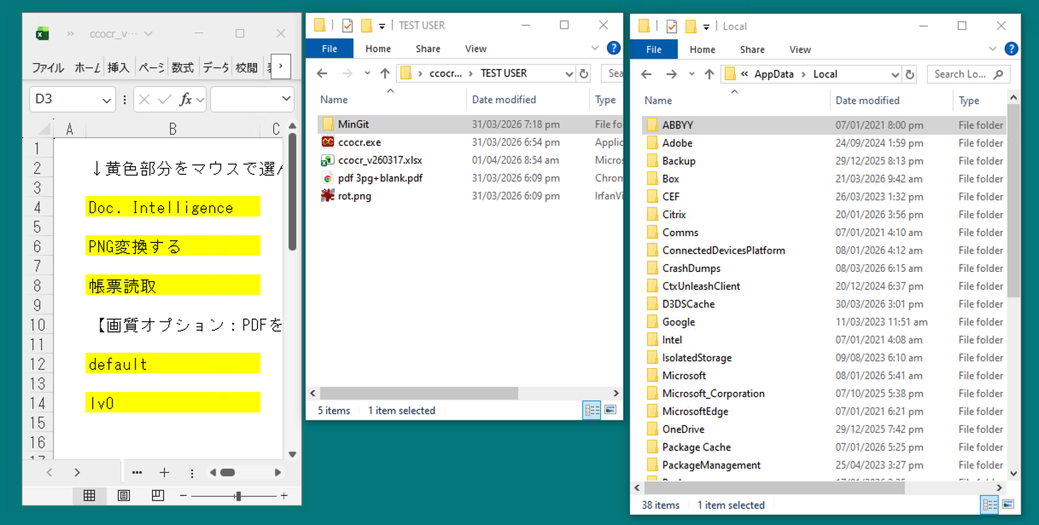

プログラム起動前：ChunlaiApps フォルダ無い

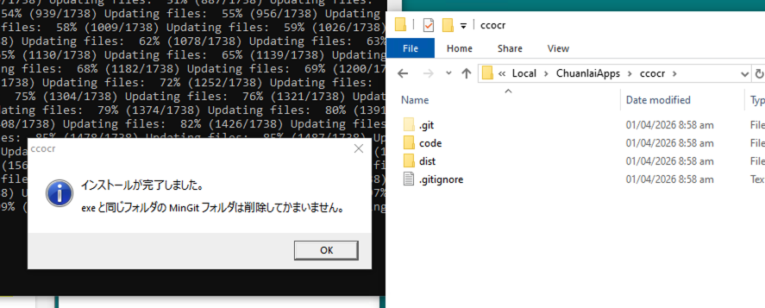

プログラム起動後：ChunlaiApps フォルダあり、中コードもある

test 2
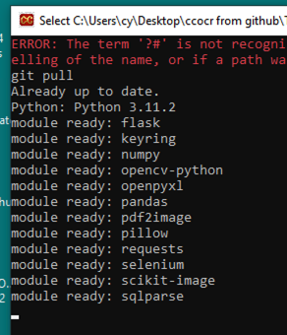

２度目の起動：git pull がコンソールに

その他気づき
1 | アイコンファイルが正しく作れていない？
 | おそらく、透明であるべき場所が透明でない。

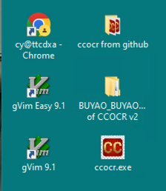

2 | 各種ダイアログのタイトルを見直し必要（スクショの クレカOCR は古い名前）

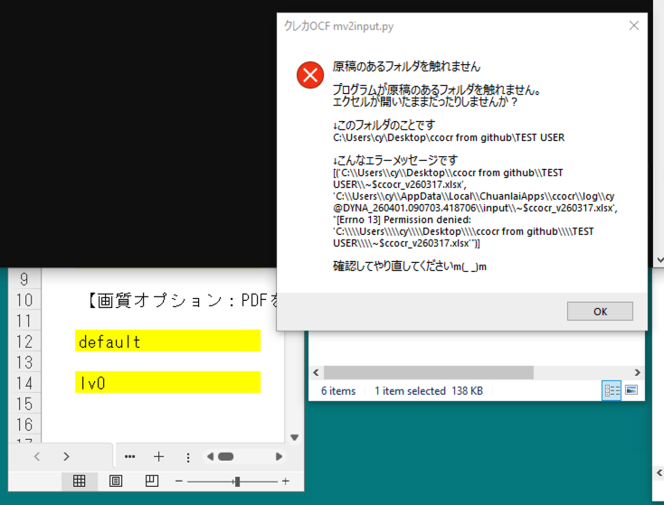

3 | コンソールへのログ出力がスムースではなく、ある程度溜まってから一気に表示される
 | ログファイルは正しく作成されているので、要解決 と言うことでは無いが、なぜ？？

 |  |  | この状態でしばらく動かない

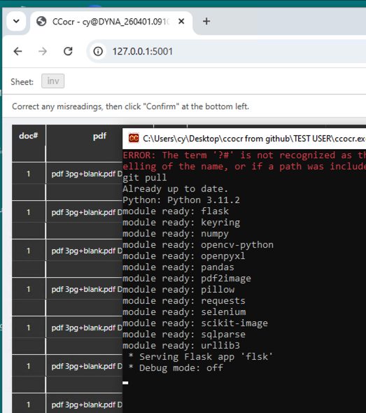

 |  |  |  | Flask の出力だけ、それ以前のログをすっ飛ばして出る

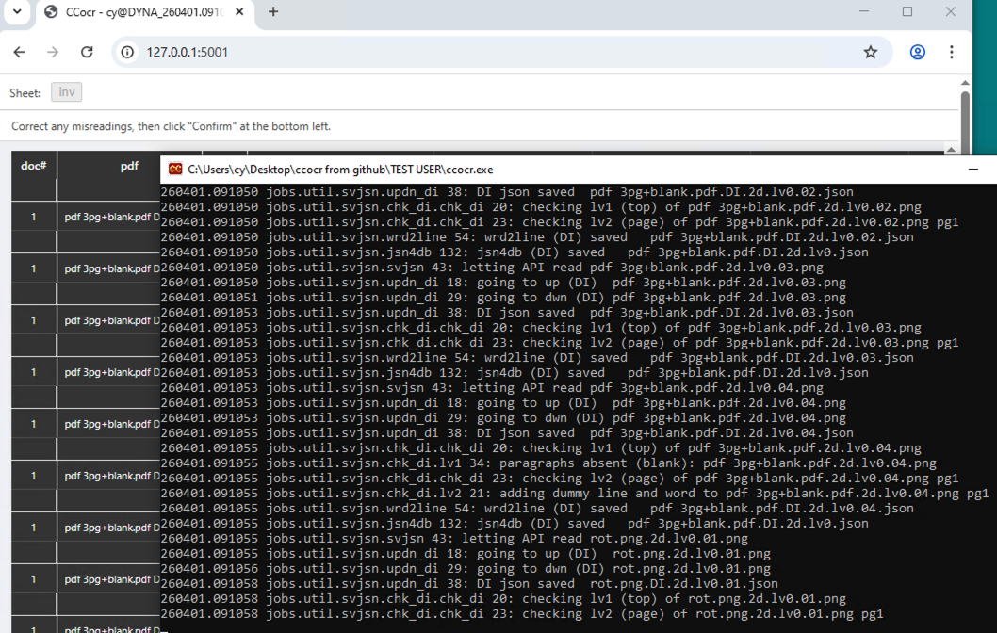

 |  |  |  |  | しばらく待ってみると、溜まったものが一気に出る

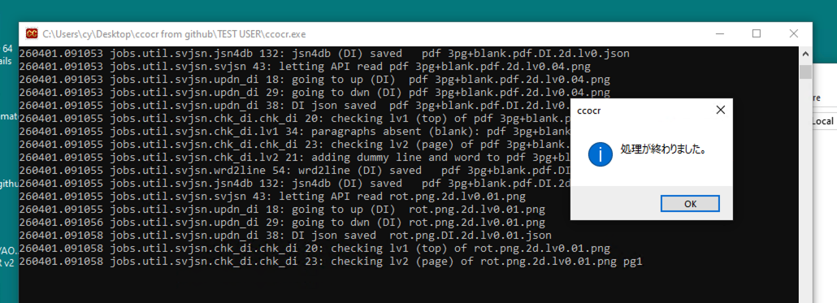

 |  |  |  |  |  | 処理終わっても、まだログが出力されきっていない

4 | 古いログファイルの自動削除は実装すべき
 | 利用者は ChuanlaiApps フォルダを意識する必要ないように作るべき
 | 古いログを自動削除しないと、ディスクが枯渇する
 | １０世代か？？

 | 関連して、Sentry を使った異常終了検知を考えている。

5 | INMORED フォルダに出力されるのは赤枠青枠描画前のものか？
 | 今のテストでは空白ページだけg

6 | input フォルダには設定エクセルがあるフォルダ内のファイルだけをcopyするように変更すべき
 | 馬鹿でかいサブフォルダがあると、とんでも無いことになる。

7 | エクセルで"webとエクセルの両方で確認"を選択して処理し、web画面で修正を行うと、
 | _WEB.xlsm の出力エクセルは、修正が反映されるが、ミニ画像のあるエクセルは（当然だが）
 | 反映されない。
 | 正しい挙動だが、利用者には混乱を招くか？
 | "webとエクセルの両方で確認"は、メニューから省くか？

8 | ChuanlaiApps/output/{jobid} は置き場所変更
 | {設定エクセルのあった場所}/{jobid} とする
 | 1 | ChuanlaiApps の肥大を防ぐ
 | 2 | 利用者に ChuanlaiApps を意識させない

